关系图
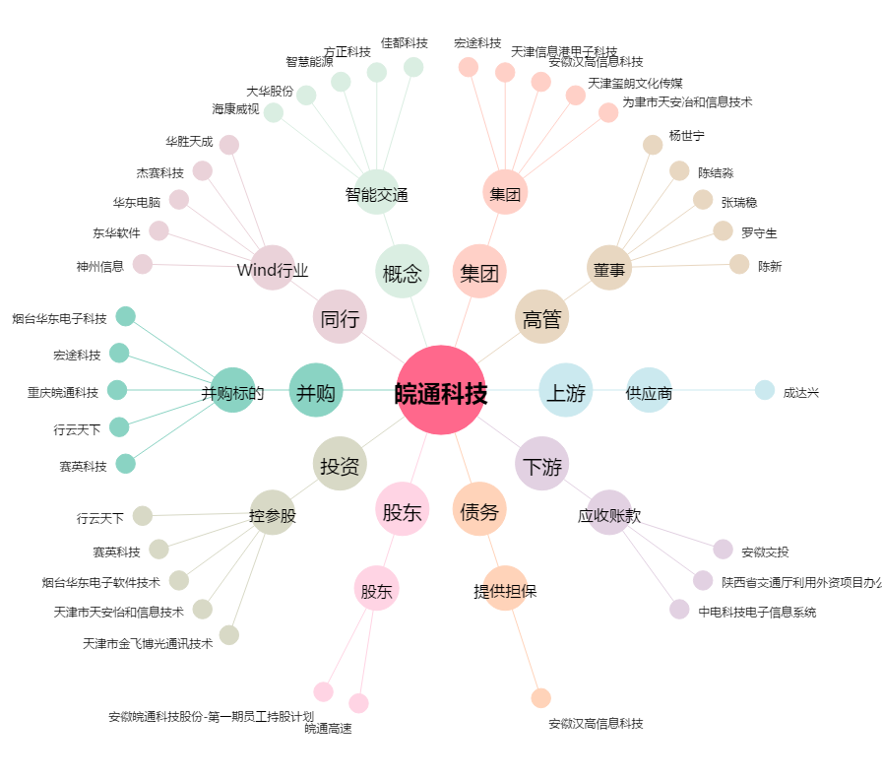
皖通科技[002331.SZ] - 关系概览图

